報名資料
元朗區體育會 主辦
民政事務總署 社區參與計劃 粵港澳大灣區青年發展會 馬草壟生態園 盈卓規劃有限公司 贊助
國慶盃-元朗電競公路賽2023
男/女子組19歲或以上 個人賽 - 報名表

姓名：
性別：
出生日期(日/月/年)：
身高：
體重：
Zwift ID(如有)：
聯絡電話：
聯絡電郵：
緊急聯絡人姓名：
緊急聯絡人電話：

運動員紀念T-shirt
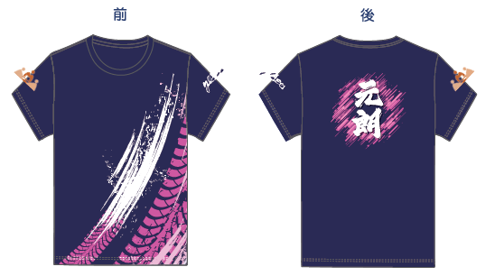
衣服尺碼(S/M/L/XL/2XL/3XL)：

聲明： | 本人證明上述所提供參賽者的資料全部屬實，亦符合主辦機構所訂的參加資格。本人亦證明參賽者均身體健康及體能良好，適宜參加上述比賽。如因個人疏忽或健康或體能欠佳，引致於參加這項活動時傷亡，主辦機構則無須負責。本人及參賽者已詳細閱讀有關活動章程並同意遵守有關內容。本人及參賽者明白主辦機構有權查閱參賽者的身份證明文件，以核實參賽者身份；亦同意主辦機構於比賽期間拍攝比賽實況作頒獎典禮花絮宣傳用途。
簽署：
(截止日期：2023年9月21日，下午5時正)
*請清楚填寫表格上的各項資料，否則本會有權不處理閣下之申請。
*填妥報名表後，請電郵至event@yldsal.org.hk，以收到 "確認電郵" 及 "繳費完成" 後為完成報名程序

